Розкрій
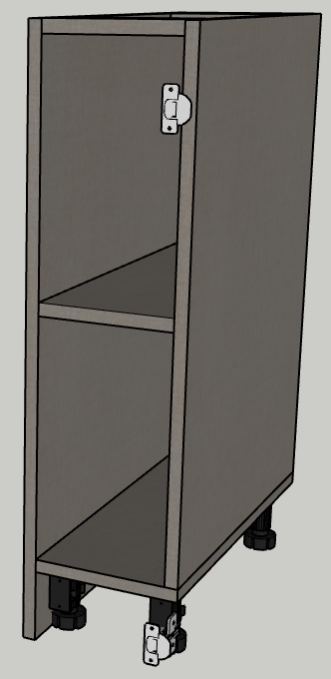
№ | Модуль | Артикул | Матеріал | Довж. | Шир. | К-сть | Товщ. | Примітка
 |  | Бокова стійка | F433 ЛЁН АНТРАЦИТ | 900 | 320 | 1 | 18
1 |  | Бокова стійка | F433 ЛЁН АНТРАЦИТ | 782 | 320 | 1 | 18
 |  | дно | F433 ЛЁН АНТРАЦИТ | 320 | 202 | 1 | 18
 |  | полка | F433 ЛЁН АНТРАЦИТ | 310 | 184 | 1 | 18
 |  | поперечна | F433 ЛЁН АНТРАЦИТ | 184 | 80 | 2 | 18
 |  | цоколь | F433 ЛЁН АНТРАЦИТ | 202 | 96 | 1 | 18
 |  | фасад | F433 ЛЁН АНТРАЦИТ | 216 | 798 | 1 | 18

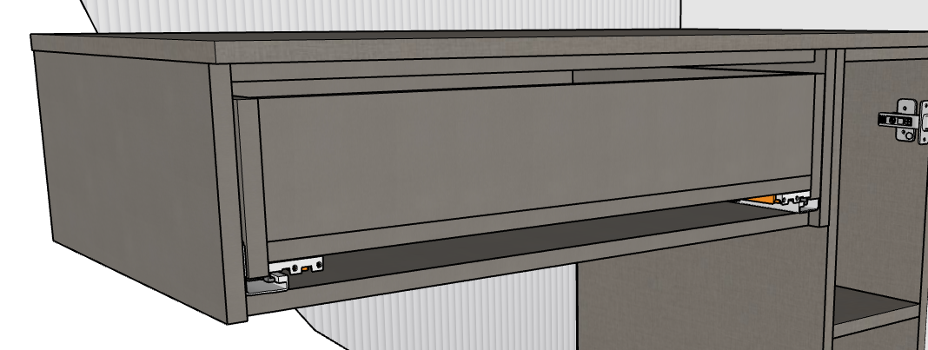
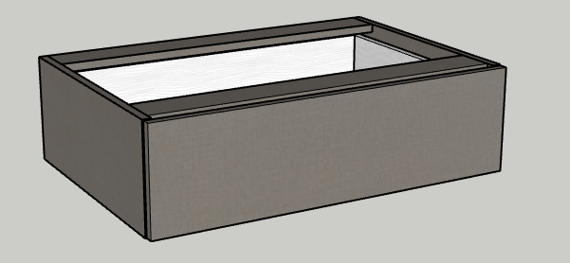
№ | Модуль | Артикул | Матеріал | Довж. | Шир. | К-сть | Товщ. | Примітка
 |  | бокова стійка | F433 ЛЁН АНТРАЦИТ | 345 | 220 | 1 | 18
 |  | бокова стійка | F433 ЛЁН АНТРАЦИТ | 320 | 220 | 1 | 18
 |  | дно | F433 ЛЁН АНТРАЦИТ | 744 | 320 | 1 | 18
 |  | поперечна | F433 ЛЁН АНТРАЦИТ | 744 | 80 | 2 | 18
 |  | шухляда
 |  | бокова стійка | F433 ЛЁН АНТРАЦИТ | 310 | 170 | 2 | 18
 |  | задня-передня панель | F433 ЛЁН АНТРАЦИТ | 694 | 141 | 2 | 18
 |  | дно | F433 ЛЁН АНТРАЦИТ | 310 | 694 | 1 | 18

 |  | фасад | F433 ЛЁН АНТРАЦИТ | 777 | 217 | 1 | 18

 |  | КРИШКА | F433 ЛЁН АНТРАЦИТ | 1000 | 365 | 1 | 18
 |  | дзеркало |  | 2500 | 1000 | 1 | 5
 |  | підсвітка |  | 2.6 |  | 1

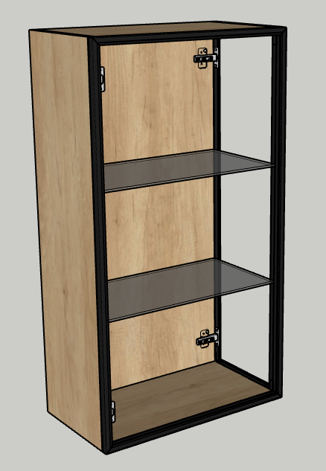
№ | Модуль | Артикул | Матеріал | Довж. | Шир. | К-сть | Товщ. | Примітка
 |  | бокова стійка | H3331 ДУБ НЕБРАСКА НАТУРАЛЬНЫЙ | 1049 | 300 | 1 | 18
 |  | задній щит | H3331 ДУБ НЕБРАСКА НАТУРАЛЬНЫЙ | 1012 | 544 | 1 | 18
 |  | дно | H3331 ДУБ НЕБРАСКА НАТУРАЛЬНЫЙ | 544 | 300 | 1 | 18
 |  | полка | скло | 536 | 274 | 2 | 6
 |  | кришка | H3331 ДУБ НЕБРАСКА НАТУРАЛЬНЫЙ | 544 | 300 | 1 | 18

 |  | фасад | скло | 1047 | 579 | 1 | 20
 |  |  | скло | 1047 | 297 | 1 | 20
 |  | підсвітка |  | 1013 |  | 1

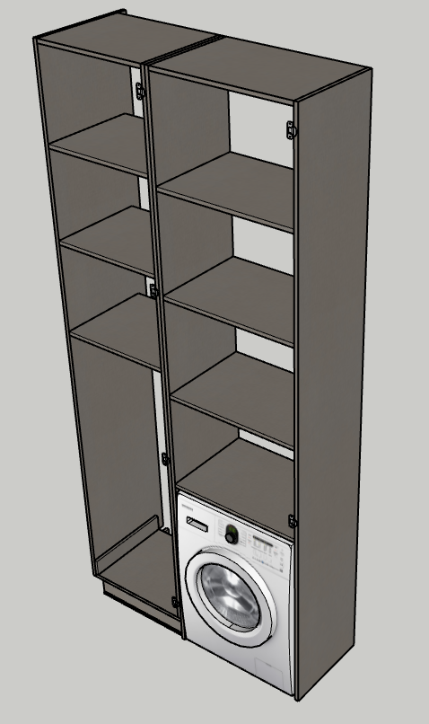
№ | Модуль | Артикул | Матеріал | Довж. | Шир. | К-сть | Товщ. | Примітка
 |  | бокова стійка | F433 ЛЁН АНТРАЦИТ | 2570 | 480 | 1 | 18
 |  | бокова стійка | F433 ЛЁН АНТРАЦИТ | 2570 | 430 | 1 | 18
 |  | бокова стійка | F433 ЛЁН АНТРАЦИТ | 2670 | 430 | 2 | 18
 |  | криша | F433 ЛЁН АНТРАЦИТ | 514 | 430 | 1 | 18
 |  | криша | F433 ЛЁН АНТРАЦИТ | 624 | 430 | 1 | 18
 |  | полки 1 | F433 ЛЁН АНТРАЦИТ | 514 | 420 | 3 | 18
 |  | полки 2 | F433 ЛЁН АНТРАЦИТ | 624 | 420 | 4 | 18
 |  | дно | F433 ЛЁН АНТРАЦИТ | 532 | 430 | 1 | 18
 |  | цоколь | F433 ЛЁН АНТРАЦИТ | 500 | 100 | 1 | 18
 |  | цоколь | F433 ЛЁН АНТРАЦИТ | 440 | 100 | 1 | 18
 |  | фасад 1 | H3453 ФЛИТВУД СЕРАЯ ЛАВА | 2567 | 547 | 1 | 18
 |  | фасад 2 | H3453 ФЛИТВУД СЕРАЯ ЛАВА | 1803 | 657 | 1 | 18

 |  | фальшка | F433 ЛЁН АНТРАЦИТ | 430 | 80 | 1 | 18

№ | Модуль | Артикул | Матеріал | Довж. | Шир. | К-сть | Товщ. | Примітка

№ | Модуль | Артикул | Матеріал | Довж. | Шир. | К-сть | Товщ. | Примітка

№ | Модуль | Артикул | Матеріал | Довж. | Шир. | К-сть | Товщ. | Примітка

№ | Модуль | Артикул | Матеріал | Довж. | Шир. | К-сть | Товщ. | Примітка

№ | Модуль | Артикул | Матеріал | Довж. | Шир. | К-сть | Товщ. | Примітка

№ | Модуль | Артикул | Матеріал | Довж. | Шир. | К-сть | Товщ. | Примітка

№ | Модуль | Артикул | Матеріал | Довж. | Шир. | К-сть | Товщ. | Примітка

№ | Модуль | Артикул | Матеріал | Довж. | Шир. | К-сть | Товщ. | Примітка

№ | Модуль | Артикул | Матеріал | Довж. | Шир. | К-сть | Товщ. | Примітка

№ | Модуль | Артикул | Матеріал | Довж. | Шир. | К-сть | Товщ. | Примітка

Вигляд
Замовник
ванна прихожа
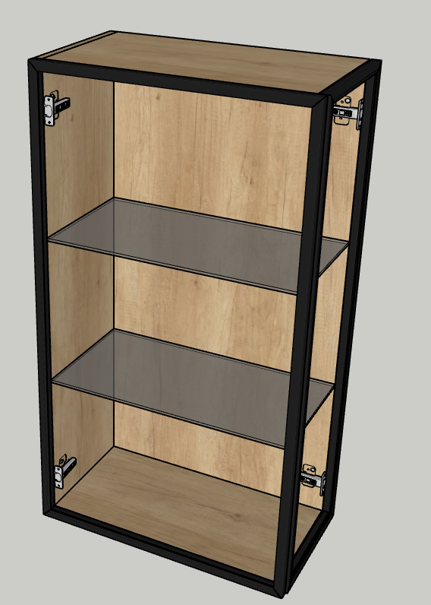
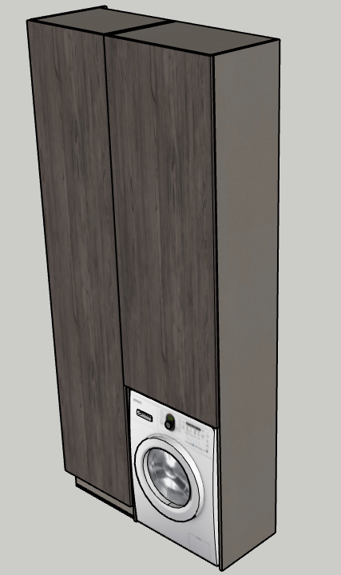
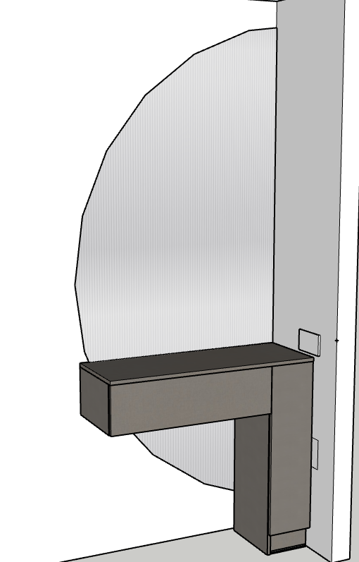

Виконавець дизайну: Виконавець збірки:
Богдана
Номери замовлення:

